最初にここを読んでください
 |  | 2025-03-14
○支払請求書（指定様式）の作成について

支払請求書（指定様式）の作成に際し、下記の点に留意ください。

・記入例を参考にして支払請求書を作成ください。
（黄色着色部分に該当項目を記入）

・消費税は四捨五入で計算しているため、差異が生じる場合があります。
（その場合は直接入力してください。）

・御社の請求内訳書に支払請求書（指定様式）を添付して、『草野作工(株) 本社』
に提出お願い致します。

支払請求書（指定様式）
御社の請求内訳書

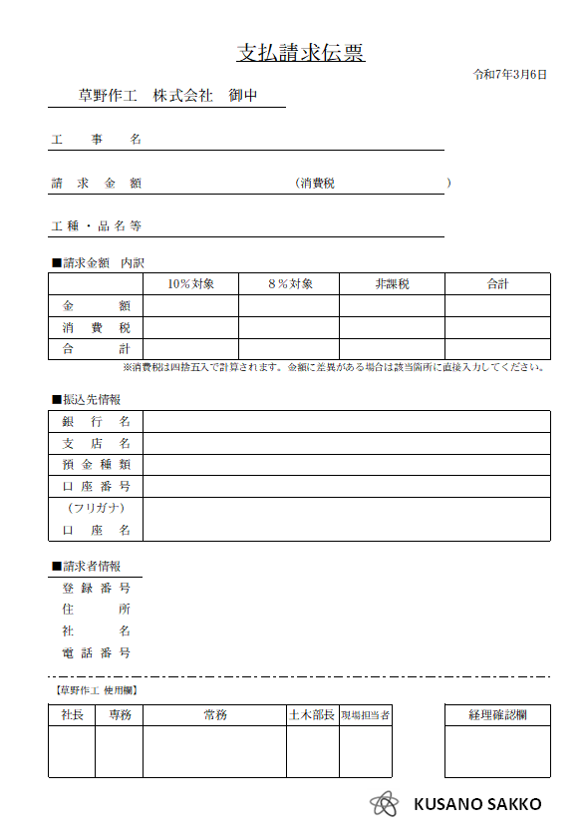
支 払 請 求 書
（支払請求伝票）
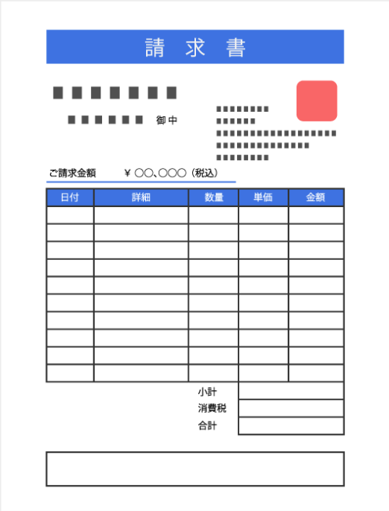

草野作工本社 に提出

【お問合せ先】 | 本社 総務部 011-382-2135

請求書（指定様式）（記入例）
【記入例】
支 払 請 求 書
 |  |  | （支払請求伝票） |  |  |  | 2025-04-20
草野作工 株式会社 御中

工事名 |  | ○○川河川改修工事○○地区

請求金額 |  | ¥2,873,924 |  |  | （消費税 | ¥258,809 |  | ）

工種・品名等

■請求金額 内訳
 |  | 10％対象 |  | ８％対象 |  | 非課税 |  | 合計
金額 |  | 2,500,000 |  | 110,115 |  | 5,000 |  | 2,615,115
消費税 |  | 250,000 |  | 8,809 |  |  |  | 258,809
合計 |  | 2,750,000 |  | 118,924 |  | 5,000 |  | 2,873,924
 |  |  |  |  |  |  |  |  | ※消費税は四捨五入で計算されます。金額に差異がある場合は該当箇所に直接入力してください。

■振込先情報
銀行名 |  | まるまる銀行
支店名 |  | ○○支店
預金種類 |  | 普通
口座番号 |  | 123456789
（フリガナ） |  | マルマルケンセツ カブシキガイシャ
口座名 |  | ○○建設 株式会社

■請求者情報
登録番号 |  | T0000000000
住所 |  | 〇〇市〇区〇条〇丁目
社名 |  | ○○建設株式会社
電話番号 |  | 000-123-4567

【草野作工 使用欄】

会長 | 社長 | 常務 | 室長 |  | 現場担当者 |  |  | 経理確認欄

KUSANO SAKKO

【土木部】請求書（指定様式）
支 払 請 求 書
 | （支払請求伝票） |  |  |  | 2025/00/00
草野作工 株式会社 御中 |  |  |  |  | 【土木部】
 |  |  |  |  |  |  |  | 注記
工事名 |  |  |  |  |  |  |  | ・黄色着色部に必要事項を記入してください。
 |  |  |  |  |  |  |  | （白黒印刷に設定しているので、着色部は白で印刷されます。）
請求金額 |  |  | （消費税 |  |  | ）
 |  |  |  |  |  |  |  | 【重要】請求金額に差異が無いか確認してください
工種・品名等

■請求金額 内訳
 | 10％対象 | ８％対象 |  | 非課税 |  | 合計
金額
消費税
合計
 |  |  |  |  |  |  | ※消費税は四捨五入で計算されます。金額に差異がある場合は該当箇所に直接入力してください。

■振込先
銀行名
支店名
預金種類
口座番号
（フリガナ）
口座名

■請求者
登録番号 | T
住所
社名
電話番号

【草野作工 使用欄】
 |  |  |  |  |  |  |  |  | 【土木部】
 |  |  |  |  |  |  |  |  | 会長 | 社長 | 常 務 | 室 長 | 現場担当者 | 経理確認欄

KUSANO SAKKO

